RVU
# | LOT# | Expiration | Doses | DEATH | PERM DISABILITY | BIRTH D. | L. THREAT | HOSP | ER | O.V. | N.O.A. | Grand Total | Tot AE % | Tot SAE% | Lot Toxicity | Death%
1 | 032H20A | 2021-04-13 | 97,700 | 39 | 2 |  |  | 31 | 22 | 165 | 2 | 261 | 0.26714% | 0.09621% | 483.6 | 0.0399%
2 | 022M20A | 2021-08-08 | 847,700 | 153 | 42 |  | 29 | 143 | 245 | 1356 | 102 | 2070 | 0.24419% | 0.07220% | 298.0 | 0.0180%
3 | 039K20A | 2021-06-20 | 876,400 | 149 | 56 | 10 | 66 | 163 | 596 | 5405 | 259 | 6704 | 0.76495% | 0.11867% | 153.9 | 0.0170%
4 | 026A21A | 2021-08-26 | 763,900 | 102 | 38 |  | 36 | 119 | 283 | 1424 | 28 | 2030 | 0.26574% | 0.07566% | 243.5 | 0.0134%
5 | 027L20A | 2021-06-30 | 702,700 | 85 | 20 | 5 | 22 | 173 | 289 | 2069 | 180 | 2843 | 0.40458% | 0.08453% | 180.5 | 0.0121%
6 | 012L20A | 2021-07-06 | 1,069,400 | 125 | 46 | 3 | 41 | 247 | 417 | 3133 | 79 | 4091 | 0.38255% | 0.08220% | 186.9 | 0.0117%
7 | 043L20A | 2021-07-07 | 612,700 | 69 | 17 | 1 | 19 | 94 | 103 | 850 | 13 | 1166 | 0.19031% | 0.04945% | 263.4 | 0.0113%
8 | 031M20A | 2021-08-05 | 911,100 | 98 | 33 | 1 | 43 | 138 | 248 | 1627 | 34 | 2222 | 0.24388% | 0.06157% | 225.6 | 0.0108%
9 | 010A21A | 2021-08-14 | 1,055,600 | 109 | 29 | 2 | 33 | 187 | 164 | 1506 | 77 | 2107 | 0.19960% | 0.04964% | 244.1 | 0.0103%
10 | 004M20A | 2021-07-10 | 966,000 | 97 | 22 | 3 | 40 | 151 | 191 | 1723 | 24 | 2251 | 0.23302% | 0.05217% | 219.7 | 0.0100%
11 | 006M20A | 2021-07-12 | 671,100 | 65 | 18 | 3 | 20 | 111 | 133 | 1108 | 18 | 1476 | 0.21994% | 0.05215% | 224.3 | 0.0097%
12 | 030M20A | 2021-08-01 | 1,049,400 | 93 | 35 | 6 | 45 | 132 | 272 | 1710 | 17 | 2310 | 0.22013% | 0.05556% | 217.1 | 0.0089%
13 | 025L20A | 2021-06-25 | 1,031,000 | 87 | 39 | 5 | 52 | 96 | 372 | 3051 | 133 | 3835 | 0.37197% | 0.06314% | 158.2 | 0.0084%
14 | 031L20A | 2021-07-22 | 1,319,600 | 111 | 45 | 2 | 43 | 232 | 237 | 2213 | 387 | 3270 | 0.24780% | 0.05077% | 189.4 | 0.0084%
15 | 030L20A | 2021-07-16 | 1,193,500 | 98 | 43 | 5 | 54 | 159 | 288 | 2452 | 54 | 3153 | 0.26418% | 0.05421% | 187.9 | 0.0082%
16 | 007M20A | 2021-07-14 | 1,172,400 | 96 | 36 | 1 | 40 | 199 | 270 | 2463 | 30 | 3135 | 0.26740% | 0.05476% | 187.5 | 0.0082%
17 | 013L20A | 2021-07-08 | 1,237,000 | 101 | 61 | 4 | 38 | 176 | 470 | 3699 | 284 | 4833 | 0.39070% | 0.06871% | 154.0 | 0.0082%
18 | 037K20A | 2021-06-22 | 1,062,900 | 83 | 32 | 9 | 44 | 156 | 361 | 2746 | 109 | 3540 | 0.33305% | 0.06445% | 165.3 | 0.0078%
19 | 016M20A | 2021-05-02 | 1,053,300 | 80 | 32 | 4 | 34 | 183 | 180 | 1615 | 123 | 2251 | 0.21371% | 0.04870% | 202.2 | 0.0076%
20 | 013M20A | 2021-07-31 | 1,237,800 | 94 | 29 | 3 | 63 | 173 | 293 | 2241 | 26 | 2922 | 0.23606% | 0.05292% | 194.2 | 0.0076%
21 | 030A21A | 2021-08-19 | 937,100 | 70 | 25 |  | 30 | 265 | 172 | 1447 | 15 | 2024 | 0.21599% | 0.05997% | 215.1 | 0.0075%
22 | 025J20-2A | 2021-02-25 | 624,300 | 46 | 33 | 3 | 26 | 59 | 369 | 3002 | 136 | 3674 | 0.58850% | 0.08586% | 128.9 | 0.0074%
23 | 024M20A | 2021-08-03 | 1,370,800 | 96 | 43 | 3 | 51 | 163 | 189 | 1689 | 27 | 2261 | 0.16494% | 0.03976% | 223.8 | 0.0070%
24 | 038K20A | 2021-06-26 | 400,100 | 26 | 13 | 2 | 18 | 110 | 78 | 826 | 13 | 1086 | 0.27143% | 0.06173% | 181.0 | 0.0065%
25 | 011L20A | 2021-07-03 | 895,600 | 58 | 39 | 3 | 39 | 139 | 333 | 2702 | 41 | 3354 | 0.37450% | 0.06822% | 150.9 | 0.0065%
26 | 029L20A | 2021-07-13 | 1,188,500 | 75 | 47 | 8 | 57 | 188 | 330 | 2754 | 112 | 3571 | 0.30046% | 0.05932% | 162.9 | 0.0063%
27 | 012A21A | 2021-08-17 | 1,010,200 | 61 | 32 | 1 | 34 | 122 | 159 | 1316 | 17 | 1742 | 0.17244% | 0.04049% | 204.9 | 0.0060%
28 | 010M20A | 2021-07-19 | 1,363,500 | 79 | 32 | 2 | 46 | 193 | 193 | 2011 | 15 | 2571 | 0.18856% | 0.03997% | 191.8 | 0.0058%
29 | 015M20A | 2021-07-29 | 1,053,200 | 60 | 31 | 2 | 39 | 195 | 158 | 1640 | 20 | 2145 | 0.20367% | 0.04605% | 189.5 | 0.0057%
30 | 012M20A | 2021-07-20 | 1,375,000 | 77 | 49 | 2 | 51 | 147 | 212 | 2287 | 34 | 2859 | 0.20793% | 0.03913% | 177.6 | 0.0056%
31 | 036A21A | 2021-08-26 | 947,200 | 52 | 30 | 5 | 37 | 105 | 193 | 1488 | 29 | 1939 | 0.20471% | 0.04455% | 181.2 | 0.0055%
32 | 011J20A | 2021-05-11 | 922,800 | 50 | 44 | 10 | 48 | 147 | 533 | 4093 | 158 | 5083 | 0.55082% | 0.09016% | 127.6 | 0.0054%
33 | 041L20A | 2021-07-03 | 1,207,400 | 65 | 50 | 4 | 46 | 132 | 311 | 2756 | 185 | 3549 | 0.29394% | 0.05036% | 149.5 | 0.0054%
34 | 057G20A | 2021-02-28 | 37,500 | 2 | 3 |  | 1 | 3 | 10 | 138 | 1 | 158 | 0.42133% | 0.05067% | 130.8 | 0.0053%
35 | 025J20A | 2021-05-25 | 457,800 | 24 | 33 | 1 | 21 | 86 | 247 | 1838 | 88 | 2338 | 0.51070% | 0.09000% | 131.5 | 0.0052%
36 | 026L20A | 2021-06-28 | 1,119,600 | 57 | 54 | 7 | 64 | 175 | 557 | 4226 | 122 | 5262 | 0.46999% | 0.08164% | 133.0 | 0.0051%
37 | 011M20A | 2021-07-16 | 1,082,400 | 53 | 33 | 1 | 29 | 167 | 169 | 1561 | 25 | 2038 | 0.18829% | 0.04176% | 182.6 | 0.0049%
38 | 007B21A | 2021-09-08 | 1,073,300 | 51 | 23 | 1 | 31 | 132 | 170 | 1385 | 32 | 1825 | 0.17004% | 0.03801% | 185.3 | 0.0048%
39 | 018B21A | 2021-09-16 | 1,015,700 | 48 | 19 |  | 32 | 148 | 201 | 1546 | 15 | 2009 | 0.19779% | 0.04411% | 175.7 | 0.0047%
40 | 029A21A | 2021-05-22 | 1,020,300 | 48 | 27 |  | 32 | 81 | 146 | 1091 | 22 | 1447 | 0.14182% | 0.03274% | 198.3 | 0.0047%
41 | 011A21A | 2021-08-16 | 1,058,800 | 48 | 46 | 2 | 27 | 171 | 194 | 1590 | 31 | 2109 | 0.19919% | 0.04609% | 177.0 | 0.0045%
42 | 021B21A-1 | 2022-03-26 | 22,400 | 1 |  | 1 |  | 1 | 6 | 48 | 1 | 58 | 0.25893% | 0.04018% | 142.4 | 0.0045%
43 | 013A21A | 2021-08-20 | 1,054,500 | 46 | 28 | 1 | 33 | 118 | 163 | 1444 | 17 | 1850 | 0.17544% | 0.03689% | 176.8 | 0.0044%
44 | 040A21A | 2021-08-24 | 1,361,300 | 59 | 28 | 3 | 33 | 183 | 171 | 1521 | 23 | 2021 | 0.14846% | 0.03504% | 192.9 | 0.0043%
45 | 025B21A | 2021-09-19 | 1,126,800 | 48 | 22 | 2 | 33 | 178 | 148 | 956 | 9 | 1396 | 0.12389% | 0.03825% | 220.6 | 0.0043%
46 | 039K20-2A | 2021-06-20 | 141,000 | 6 | 6 | 2 | 5 | 12 | 65 | 549 | 37 | 682 | 0.48369% | 0.06809% | 119.2 | 0.0043%
47 | 006B21A | 2021-09-06 | 1,124,600 | 47 | 23 | 1 | 27 | 114 | 208 | 1317 | 11 | 1748 | 0.15543% | 0.03735% | 184.4 | 0.0042%
48 | 042B21A | 2021-10-05 | 682,100 | 28 | 20 | 3 | 18 | 40 | 81 | 595 | 7 | 792 | 0.11611% | 0.02786% | 206.5 | 0.0041%
49 | 042L20A | 2021-07-05 | 1,015,400 | 41 | 44 | 7 | 43 | 86 | 215 | 2297 | 30 | 2763 | 0.27211% | 0.04294% | 143.2 | 0.0040%
50 | 038A21A | 2021-09-02 | 1,066,700 | 43 | 25 | 2 | 29 | 113 | 179 | 1279 | 16 | 1686 | 0.15806% | 0.03666% | 181.1 | 0.0040%
51 | 045A21A | 2021-08-29 | 1,063,600 | 42 | 41 | 7 | 32 | 128 | 154 | 1123 | 21 | 1548 | 0.14554% | 0.03798% | 194.2 | 0.0039%
52 | 028L20A | 2021-07-09 | 1,048,500 | 40 | 44 | 7 | 48 | 106 | 260 | 2445 | 30 | 2980 | 0.28422% | 0.04816% | 141.7 | 0.0038%
53 | 048A21A | 2021-12-06 | 861,600 | 31 | 18 |  | 16 | 74 | 119 | 1038 | 11 | 1307 | 0.15169% | 0.02994% | 170.2 | 0.0036%
54 | 032M20A | 2021-08-27 | 1,032,400 | 37 | 20 | 2 | 19 | 114 | 114 | 1016 | 17 | 1339 | 0.12970% | 0.02964% | 187.5 | 0.0036%
55 | 029K20A | 2021-06-11 | 335,800 | 12 | 10 |  | 9 | 41 | 46 | 683 | 10 | 811 | 0.24151% | 0.03514% | 142.0 | 0.0036%
56 | 020B21A | 2021-11-23 | 1,035,900 | 37 | 13 | 2 | 21 | 92 | 146 | 936 | 27 | 1274 | 0.12298% | 0.03002% | 189.5 | 0.0036%
57 | 001A21A | 2021-08-09 | 840,100 | 30 | 29 | 4 | 28 | 86 | 165 | 1293 | 16 | 1651 | 0.19652% | 0.04071% | 160.1 | 0.0036%
58 | 032L20A | 2021-04-18 | 1,036,600 | 37 | 45 | 1 | 33 | 108 | 190 | 1957 | 26 | 2397 | 0.23124% | 0.03994% | 148.0 | 0.0036%
59 | 031A21A | 2021-08-28 | 1,244,500 | 43 | 28 |  | 42 | 117 | 148 | 1273 | 151 | 1802 | 0.14480% | 0.03037% | 170.5 | 0.0035%
60 | 002A21A | 2021-08-11 | 945,700 | 32 | 33 | 3 | 30 | 91 | 180 | 1287 | 16 | 1672 | 0.17680% | 0.03902% | 164.8 | 0.0034%
61 | 044A21A | 2021-08-31 | 1,310,000 | 42 | 38 | 4 | 33 | 181 | 184 | 1645 | 25 | 2152 | 0.16427% | 0.03679% | 169.1 | 0.0032%
62 | 030B21A | 2021-09-20 | 1,102,700 | 35 | 22 | 3 | 21 | 78 | 125 | 821 | 257 | 1362 | 0.12352% | 0.02575% | 165.3 | 0.0032%
63 | 023M20A | 2021-08-10 | 1,212,700 | 38 | 25 | 4 | 51 | 221 | 171 | 1494 | 21 | 2025 | 0.16698% | 0.04205% | 174.8 | 0.0031%
64 | 008B21A | 2021-11-10 | 708,600 | 22 | 24 | 1 | 13 | 55 | 70 | 698 | 11 | 894 | 0.12616% | 0.02611% | 177.5 | 0.0031%
65 | 027B21A | 2021-09-18 | 1,164,200 | 36 | 23 | 2 | 25 | 80 | 112 | 993 | 18 | 1289 | 0.11072% | 0.02388% | 185.1 | 0.0031%
66 | 047A21A | 2021-09-01 | 1,105,200 | 34 | 33 | 1 | 23 | 127 | 138 | 1120 | 18 | 1494 | 0.13518% | 0.03221% | 179.1 | 0.0031%
67 | 039B21A | 2021-12-02 | 1,073,700 | 33 | 18 |  | 11 | 66 | 131 | 920 | 34 | 1213 | 0.11297% | 0.02412% | 178.1 | 0.0031%
68 | 048B21A | 2021-10-09 | 1,189,100 | 36 | 20 | 1 | 14 | 96 | 150 | 709 | 43 | 1069 | 0.08990% | 0.02666% | 208.5 | 0.0030%
69 | 032B21A | 2021-09-24 | 1,168,300 | 35 | 28 | 1 | 17 | 68 | 145 | 873 | 25 | 1192 | 0.10203% | 0.02516% | 190.9 | 0.0030%
70 | 009C21A | 2021-10-15 | 1,074,800 | 32 | 24 | 1 | 13 | 49 | 155 | 826 | 31 | 1131 | 0.10523% | 0.02549% | 184.5 | 0.0030%
71 | 076C21A | 2022-01-13 | 1,075,200 | 32 | 23 |  | 18 | 97 | 71 | 749 | 558 | 1548 | 0.14397% | 0.02241% | 135.1 | 0.0030%
72 | 002B21A | 2021-09-07 | 847,700 | 25 | 32 | 1 | 22 | 155 | 135 | 1055 | 12 | 1437 | 0.16952% | 0.04365% | 172.4 | 0.0029%
73 | 017B21A | 2021-11-14 | 1,177,800 | 34 | 35 | 4 | 29 | 146 | 157 | 1166 | 19 | 1590 | 0.13500% | 0.03439% | 179.7 | 0.0029%
74 | 062G20A | 2021-03-06 | 72,800 | 2 | 4 |  | 2 | 3 | 6 | 117 | 1 | 135 | 0.18544% | 0.02335% | 140.9 | 0.0027%
75 | 025A21A | 2021-08-24 | 975,500 | 26 | 27 |  | 30 | 106 | 134 | 1282 | 18 | 1623 | 0.16638% | 0.03311% | 155.6 | 0.0027%
76 | 027A21A | 2021-08-22 | 1,428,900 | 38 | 44 | 4 | 36 | 128 | 194 | 1584 | 28 | 2056 | 0.14389% | 0.03107% | 163.9 | 0.0027%
77 | 048C21A | 2021-11-09 | 852,900 | 22 | 5 | 1 | 10 | 18 | 77 | 489 | 491 | 1113 | 0.13050% | 0.01559% | 114.1 | 0.0026%
78 | 031B21A | 2021-09-22 | 932,600 | 24 | 27 | 1 | 26 | 75 | 133 | 972 | 352 | 1610 | 0.17264% | 0.03067% | 133.3 | 0.0026%
79 | 019B21A | 2021-09-21 | 1,093,800 | 28 | 36 |  | 30 | 67 | 173 | 971 | 118 | 1423 | 0.13010% | 0.03054% | 163.1 | 0.0026%
80 | 939676 | 2021-11-07 | 275,100 | 7 | 2 |  | 3 | 19 | 11 | 99 | 5 | 146 | 0.05307% | 0.01527% | 246.5 | 0.0025%
81 | 003B21A | 2021-09-09 | 1,102,000 | 27 | 31 | 2 | 36 | 115 | 155 | 1221 | 94 | 1681 | 0.15254% | 0.03321% | 156.4 | 0.0025%
82 | 003A21A | 2021-08-14 | 829,000 | 20 | 20 | 5 | 27 | 71 | 118 | 992 | 17 | 1270 | 0.15320% | 0.03148% | 155.4 | 0.0024%
83 | 043B21A | 2021-10-03 | 914,400 | 22 | 18 | 1 | 25 | 145 | 131 | 819 | 183 | 1344 | 0.14698% | 0.03740% | 159.5 | 0.0024%
84 | 040B21A | 2021-10-02 | 1,094,300 | 26 | 24 | 3 | 19 | 142 | 161 | 1046 | 77 | 1498 | 0.13689% | 0.03427% | 165.0 | 0.0024%
85 | 044B21A | 2021-12-06 | 1,077,000 | 25 | 24 | 1 | 17 | 89 | 89 | 677 | 191 | 1113 | 0.10334% | 0.02275% | 164.5 | 0.0023%
86 | 042B21-2A | 2021-10-05 | 220,900 | 5 | 3 |  | 5 | 10 | 27 | 139 | 1 | 190 | 0.08601% | 0.02263% | 186.6 | 0.0023%
87 | 006C21A | 2021-10-10 | 1,076,100 | 24 | 8 | 2 | 16 | 84 | 100 | 887 | 492 | 1613 | 0.14989% | 0.02175% | 120.5 | 0.0022%
88 | 008B21-2A | 2021-11-10 | 495,000 | 11 | 7 |  | 4 | 39 | 56 | 362 | 1 | 480 | 0.09697% | 0.02364% | 177.0 | 0.0022%
89 | 014M20A | 2021-08-12 | 1,041,500 | 23 | 31 | 4 | 24 | 82 | 129 | 1450 | 645 | 2388 | 0.22928% | 0.02813% | 107.7 | 0.0022%
90 | 939900 | 2022-01-12 | 907,200 | 20 | 1 |  |  | 4 |  | 12 |  | 37 | 0.00408% | 0.00276% | 1424.9 | 0.0022%
91 | 037B21A | 2021-10-01 | 994,200 | 21 | 19 |  | 23 | 85 | 182 | 1006 | 19 | 1355 | 0.13629% | 0.03319% | 158.0 | 0.0021%
92 | 021B21A | 2022-03-26 | 1,058,400 | 22 | 25 | 2 | 23 | 74 | 120 | 1041 | 25 | 1332 | 0.12585% | 0.02513% | 155.5 | 0.0021%
93 | 028A21A | 2021-04-28 | 1,220,100 | 25 | 20 | 4 | 18 | 86 | 132 | 1172 | 12 | 1469 | 0.12040% | 0.02336% | 155.2 | 0.0020%
94 | 069F21A | 2022-02-07 | 542,220 | 11 | 4 |  | 4 | 28 | 35 | 214 | 55 | 351 | 0.06473% | 0.01512% | 184.2 | 0.0020%
95 | 001B21A | 2021-09-06 | 1,190,100 | 23 | 29 | 1 | 28 | 96 | 150 | 1244 | 34 | 1605 | 0.13486% | 0.02748% | 151.0 | 0.0019%
96 | 004C21A | 2021-12-19 | 880,900 | 17 | 11 | 2 | 21 | 58 | 97 | 658 | 133 | 997 | 0.11318% | 0.02339% | 149.0 | 0.0019%
97 | 046A21A | 2021-11-03 | 1,293,500 | 24 | 31 |  | 28 | 82 | 200 | 1373 | 24 | 1762 | 0.13622% | 0.02822% | 147.9 | 0.0019%
98 | 065F21A | 2022-02-04 | 1,100,120 | 20 | 12 | 1 | 5 | 51 | 69 | 397 | 62 | 617 | 0.05608% | 0.01436% | 195.1 | 0.0018%
99 | 002C21A | 2021-12-14 | 1,342,800 | 24 | 16 | 1 | 15 | 87 | 116 | 929 | 28 | 1216 | 0.09056% | 0.01929% | 163.9 | 0.0018%
100 | 027H21B | 2022-03-20 | 1,026,900 | 18 | 18 | 2 | 6 | 41 | 95 | 380 | 236 | 796 | 0.07751% | 0.01753% | 152.0 | 0.0018%
101 | 026B21A | 2021-09-17 | 1,111,000 | 19 | 27 | 2 | 31 | 83 | 134 | 886 | 220 | 1402 | 0.12619% | 0.02664% | 142.0 | 0.0017%
102 | 011F21A | 2022-03-19 | 1,185,800 | 20 | 12 |  | 8 | 47 | 84 | 542 | 86 | 799 | 0.06738% | 0.01442% | 168.5 | 0.0017%
...
# | LOT# | Expiration | Doses | DEATH | PERM DISABILITY | BIRTH D. | L. THREAT | HOSP | ER | O.V. | N.O.A. | Grand Total | Tot AE % | Tot SAE% | Lot Toxicity | Death%
291 | 042C22A | 2023-03-30 | 392,500 |  |  |  |  |  | 1 | 3 | 22 | 26 | 0.00662% | 0.00025% | 26.0 | 0.0000%
282 | 044C22A | 2023-04-01 | 938,600 |  | 1 |  |  | 3 | 2 | 12 | 85 | 103 | 0.01097% | 0.00064% | 36.0 | 0.0000%
 |  | Totals: | 317,962,580 | 5,863 | 4,078 | 359 | 4,102 | 17,851 | 26,622 | 197,049 | 25,441 | 281,365

 | Disclaimers:
 | * Analysis prepared with VAERS data up to and including data published July 21, 2023
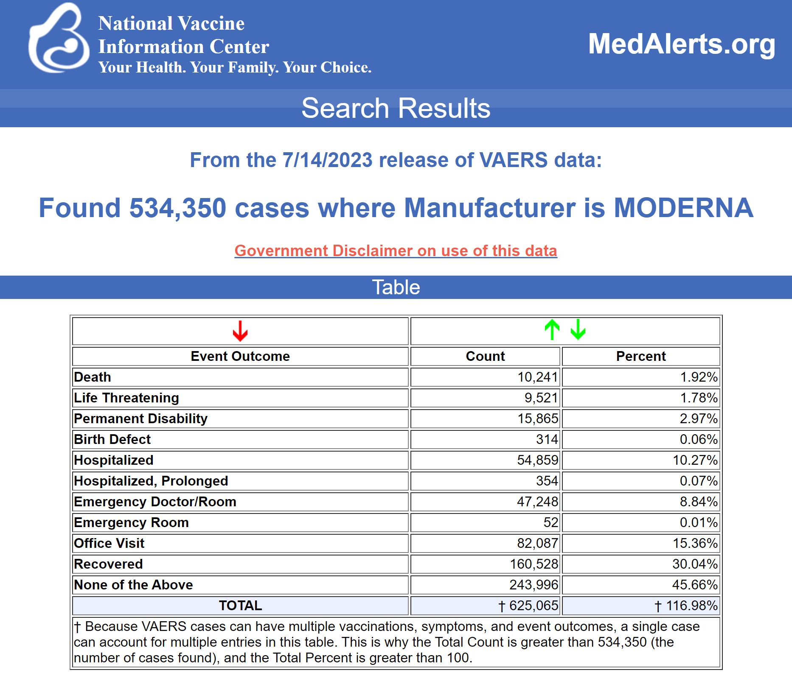

 | * vaersaware.com's analysis of 281,365 Moderna reports "cases" has excluded where Moderna lots contained Lot# UNKNOWN, BLANK (empty), nad lots# not apart of ICAN's tranche.

